数据统计
用户数监控（后端提供）
筛选条件 | 点亮2个及2个以上LOGO的用户 | 进入拍照试股页面的用户 | 领取兑换码用户 | 使用兑换码换取红包的用户 | 使用兑换码换取红包的总金额
有鱼股票APP-贸易战（CA******）

CA250000
注册账户
10119932234 | 未填写邀请码
10119932235 | 未填写邀请码
2767055703@test.com
10119932236 | 已开户
已注册未开户账户
10122220001

 |  |  |  | 个人+优惠 | 10119932238/39 | 个人+渠道+优惠 | 10119932240 |  | 渠道+优惠 | 10119932241
邀请码填写优惠方案码2500 |  | 10119932237 |  | 邀请码填写优惠渠道ta502425 |  | s0502425 |  |  |  | ca250001
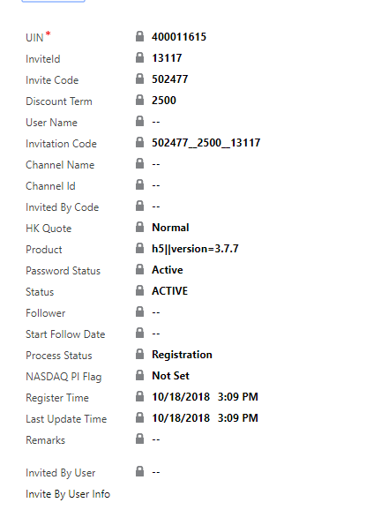
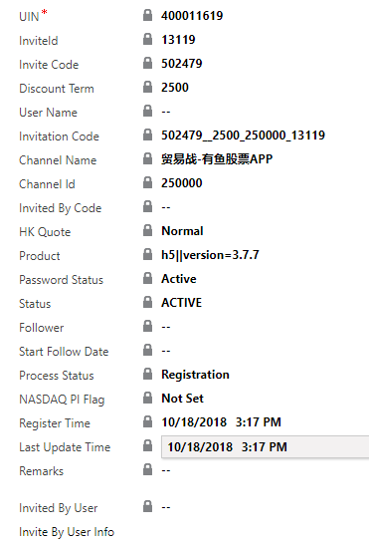
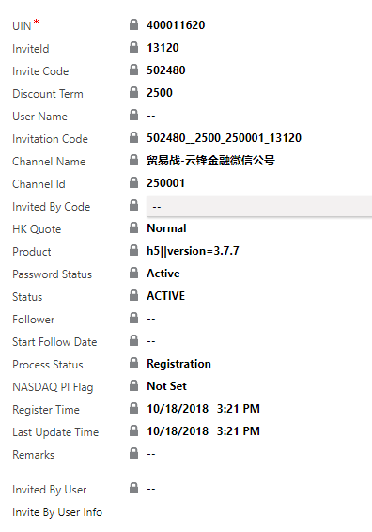
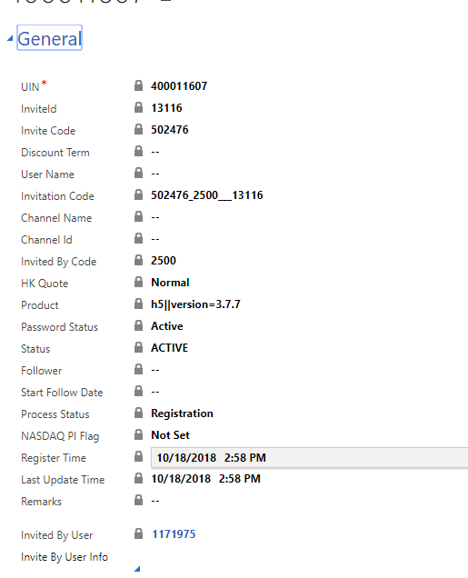

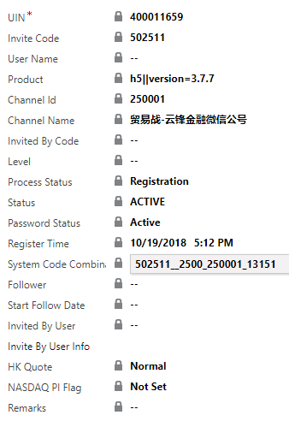
 |  |  |  |  |  | H5邀请填写个人+渠道ta502425
 |  |  |  | 运营链接注册+填写渠道优惠码
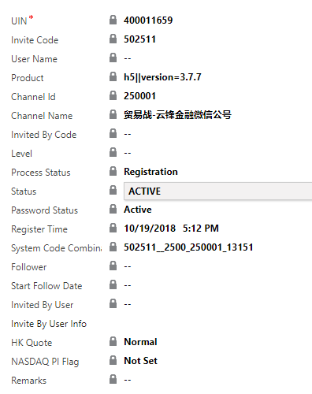

10.19--ca250001 | 参与账号3
新注册 | 10119932245 | 参与本活动，填写个人邀请码
 | 10119932246 | 其他活动填写此活动邀请码
 | 10119932247 | 本活动填写另一邀请码
 | 10119932248 | 第三方注册登录
 | 10119932249 | 第三方注册登录
 | 10119932250 | 第三方注册登录
 | 10119932251 | 第三方注册登录ta502425
 | 10119932252 | H5登录链接ta502425
 | 10119932253 | 活动链接注册ta502425 | 当做个人邀请的了
 | 10119932254 | 活动链接注册ca250000 | 渠道统计250000
 | 10119932255 | 活动链接注册s0502425 | 渠道统计250000个人邀请正确
 | 10119932256 | 活动链接注册ct502425 | 渠道统计250000个人邀请正确
 | 10119932257 | 第三方注册登录s0502425
 | 10119932258 | 第三方注册登录ct502425
 | 10119932259 | 第三方注册登录ca502425
 | 10119932260
 | 10119932261
 | ca250001 10.24
 | 10119932262 | 第三方登陆注册s0502425
 | 10119932263 | 未填邀请码
 | 10119932265 | 第三方登陆注册ta502425
 | 10119932266 | 注册链接ca200001

运营链接注册+填写ta502425 |  |  | 运营注册链接填写s0502425 |  | 运营注册链接填写ct502425 |  |  | 运营注册填写ca25000
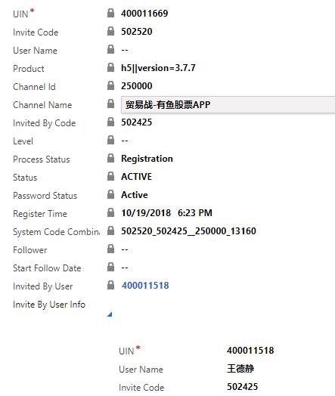
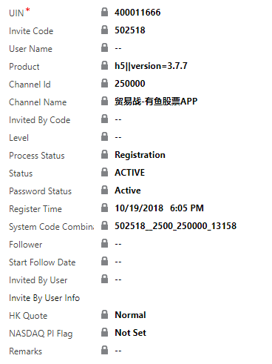
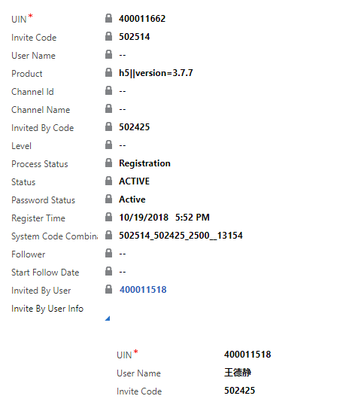
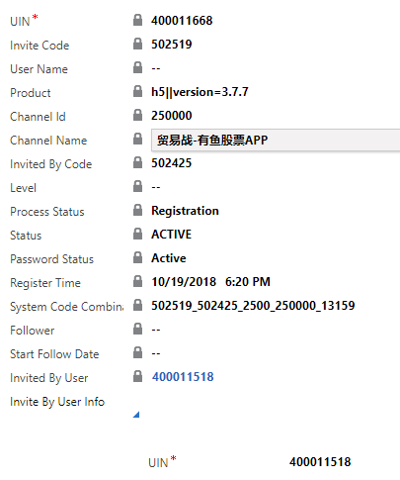

第三方登录填写ta502425 |  |  | 第三方登录s0502425 |  | 第三方登录ct502425 |  |  | 第三方登录ca502425
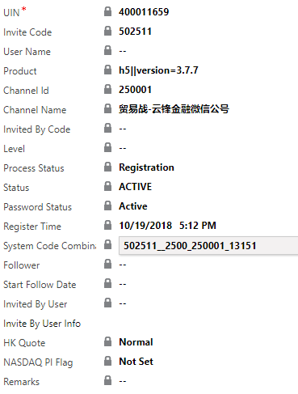
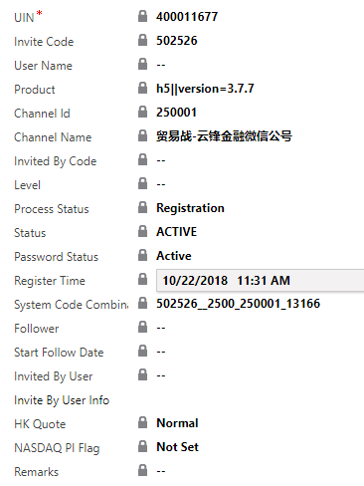

10.22 | ca250000 | ca250001 |  | 问题记录
 | weinannan@test.com(新注册) | 10111112271 |  | 1.活动规则
 |  | 10119932260(新注册) |  | 2.红包文案
 |  |  |  | 3.领取结果页面样式
 |  |  |  | 4.app外注册，app内领奖页问题(验证码不可复制的问题)
 | stage | 10119932234(个人邀请) |  | 5.活动期间已注册且开户用户app外按钮显示未显示下载有鱼股票
 |  | weiyiyi@test.com |  | 6.首页LOGO被挡住了
 |  | weiyiyi1@test.com
 |  | 10111112240(注册未开户)
 |  |  | app内页面展示 | app外页面展示
 |  | 10.3
 | 新注册用户 | 10119932242 | fail | pass
 | 新注册用户 | 【ca250001】10119932259

